المؤشرات الكلية

سوق العراق للاوراق المالية
جلسة الاثنين 2025/12/1 |  |  |  | تقرير أسعار الأسهم المتداولة واخبار الشركات
الجلسة (215)
الاسهم المتداولة المدرجة و OTC |  |  | 396,042,843 |  |  | قيمة الأسهم المتداولة المدرجة و OTC |  | 582,076,087 |  |  | صفقات الشركات المدرجة وOTC | 827
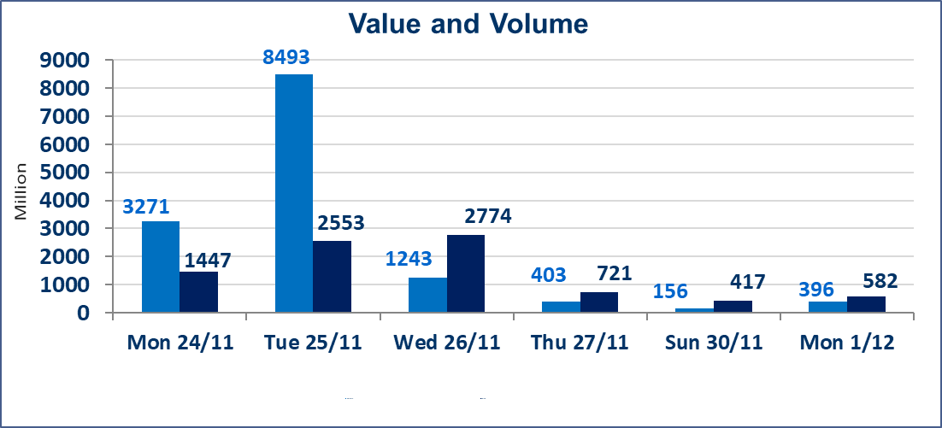
المؤشر60 ISX اليوم | 963.32 |  | نقطة |  |  | المؤشر15 ISX اليوم | 1187.68 | نقطة
المؤشر 60 ISX السابق | 955.37 |  | نقطة |  |  | المؤشر 15 ISX السابق | 1183.33 | نقطة
نسبة التغير | 0.83 |  | % |  |  | نسبة التغير | 0.37 | %
عدد النقاط | 7.95 |  | نقطة |  |  | عدد النقاط | 4.35 | نقطة

الشركات المدرجة | 104 | OTC | 14 | 118 |  | الشركات غير المتداولة المدرجة | 46 | OTC | 11 | 57
الشركات المتداولة | 42 | OTC | 0 | 42 |  | الشركات المرتفعة |  |  | 13
شركات الهيئة العامة |  |  |  | 5 |  | الشركات المنخفضة |  |  | 11
الموقوفة بقرار من هيأة الأوراق المالية |  |  |  | 11

الخاتم للاتصالات(TZNI) | اجابة الشركة بعدم وجود احداث جوهرية التي أدت إلى إرتفاع سعر السهم لجلستين بكامل حدود نسبة التغير لجسلتي 11/27 و 2025/11/30 وذالك يعود الى طلب الشراء والبيع.
سندات بناء الاصدارية الثانية فئة مليون | سيتم ايقاف التداول على سندات بناء الاصدارية الثانية فئة (1,000,000) دينار اعتبارا من جلسة 2025/12/2 لكون تاريخ اطفاء الفئة 2025/12/16.
كوردستان للتامين (NKUI) | تم البدء بعمليات ايداع شهادات اسهم المساهمين لشركة كوردستان الدولي للتامين إعتباراً من جلسة الاحد 2025/11/23 وسيتم اطلاق التداول إعتباراً من جلسة الاحد 2025/12/14 بعد ايداع 5% من رأس المال او بعد مرور (21) يوم من تاريخ بدء الايداع في منصة الشركات غير المدرجة ISX-OTC.
كركوك لانتاج المواد الانشائية (IKFP) | سيتم اطلاق التداول على اسهم الشركة إعتباراً من جلسة الثلاثاء 2025/12/2 بعد ايداع 24.75% من رأس المال الشركة، ستكون الاسهم متاحة في منصة الشركات غير المدرجة ISX-OTC.
البادية للتامين (NBAD) | تم اطلاق التداول إعتباراً من جلسة الاثنين 2025/12/1 بعد ايداع 5% من رأس المال او بعد مرور (21) يوم من تاريخ بدء الايداع في منصة الشركات غير المدرجة ISX-OTC.
الحد الأعلى والادنى للتغير في السعر | نسبة التغير في المنصة النظامية (15%)، نسبة التغير في المنصة الثانية (20%)، نسبة التغير في المنصة الثالثة (5%) إرتفاعاً وإنخفاضاً من سعر الاغلاق السابق.
Web site : www.isx-iq.net E-mail : info-isx@isx-iq.net |  |  |  |  | 07834000034 - 07711211522 : ص . ب :3607 العلوية الهاتف |  |  |  |  |  | بغداد /الكرادة/ قرب المسرح الوطني /مجاور مصرف الخليج التجاري

نسبة التغير
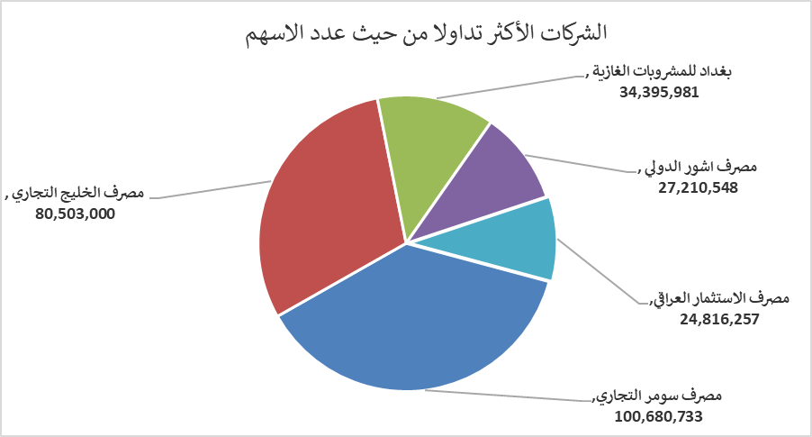
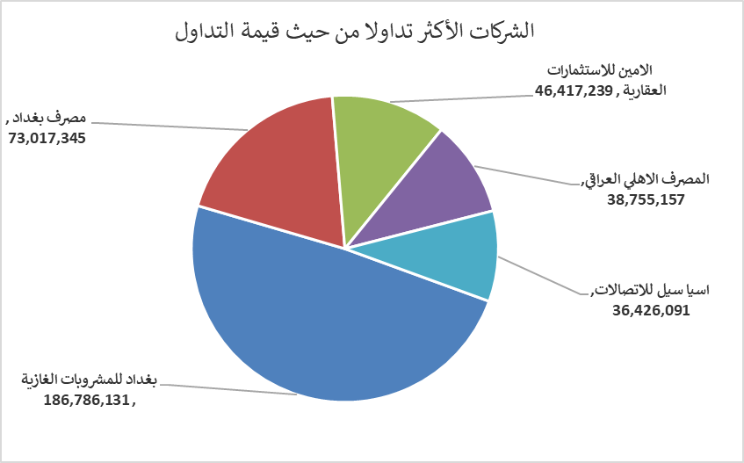
الشركات الأكثر ارتفاعاً وانخفاضاً

نسبة التغير لاسعار الاغلاق الاكثر ارتفاعاً |  |  |  | نسبة التغير لاسعار الاغلاق الاكثر انخفاضاً
اسم الشركة | اغلاق | التغير(%) | الاسهم المتداولة | اسم الشركة | اغلاق | التغير (%) | الاسهم المتداولة
مصرف الاستثمار العراقي | 0.230 | 9.52 | 24,816,257 | العراقية لصناعات الكارتون | 2.100 | -5.41 | 65,000
الامين للتأمين | 0.950 | 6.74 | 1,206,002 | نقل المنتجات النفطية | 1.900 | -5.00 | 803,257
المواد الانشائية الحديثة | 0.700 | 4.48 | 15,000 | البادية للنقل العام | 1.090 | -4.39 | 14,845
الامين للاستثمارات العقارية | 2.400 | 4.35 | 18,962,875 | الصناعات الكيمياوية والبلاستيكية | 1.860 | -2.11 | 365,000
الخازر لانتاج المواد الانشائية | 1.300 | 4.00 | 4,915,434 | بابل للإنتاج الحيواني والنباتي | 13.990 | -1.89 | 494,016

الشركات الاكثر نشاطا حسب الاسهم المتداولة (حجم التداول) |  |  |  | الشركات الاكثر نشاطا حسب القيمة المتداولة
اسم الشركة | اغلاق | التغير(%) | الاسهم المتداولة | اسم الشركة | اغلاق | التغير (%) | القيمة المتداولة
مصرف سومر التجاري | 0.110 | 0.00 | 100,680,733 | بغداد للمشروبات الغازية | 5.470 | 3.21 | 186,786,131
مصرف الخليج التجاري | 0.290 | 0.00 | 80,503,000 | مصرف بغداد | 3.450 | -0.58 | 73,017,345
بغداد للمشروبات الغازية | 5.470 | 3.21 | 34,395,981 | الامين للاستثمارات العقارية | 2.400 | 4.35 | 46,417,239
مصرف اشور الدولي | 0.260 | 0.00 | 27,210,548 | المصرف الاهلي العراقي | 4.700 | 0.00 | 38,755,157
مصرف الاستثمار العراقي | 0.230 | 9.52 | 24,816,257 | اسيا سيل للاتصالات | 13.000 | 0.00 | 36,426,091

